Estadísticas
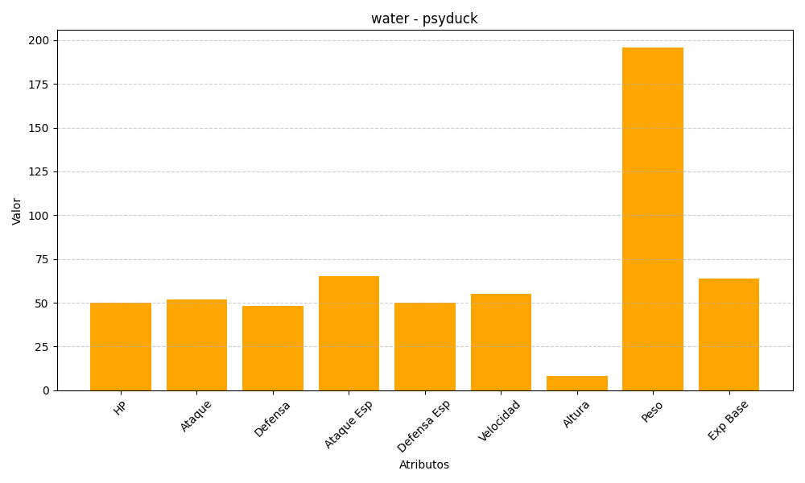
ID | Nombre | Tipo | HP | Ataque | Defensa | Ataque Especial | Defensa Especial | Velocidad | Altura | Peso | Experiencia Base
54 | psyduck | water | 50 | 52 | 48 | 65 | 50 | 55 | 8 | 196 | 64

